Download
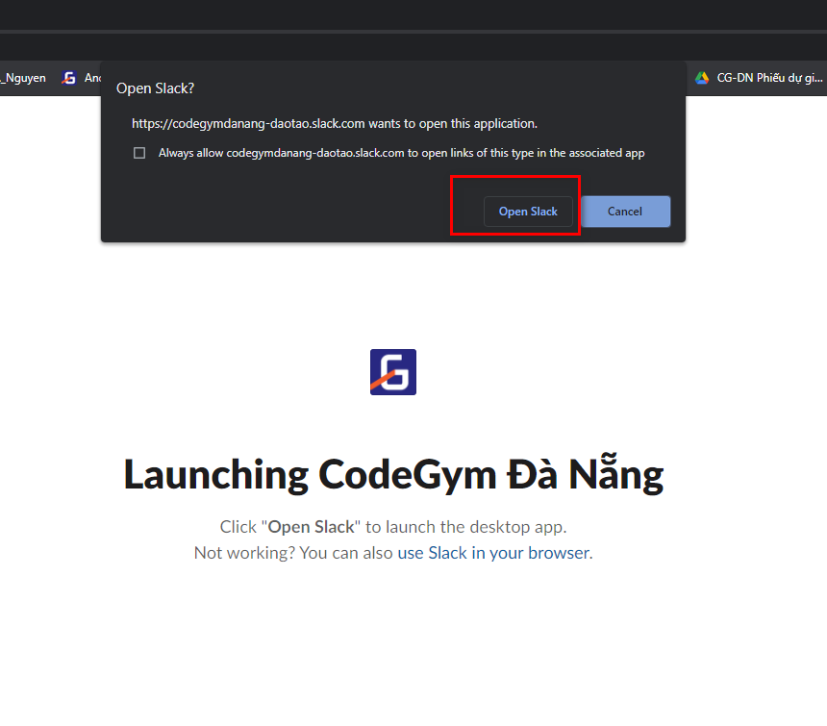
Bước 1: vào link sau
 | https://slack.com/intl/en-vn/downloads/windows

 | Click "Download" tải về máy tính.
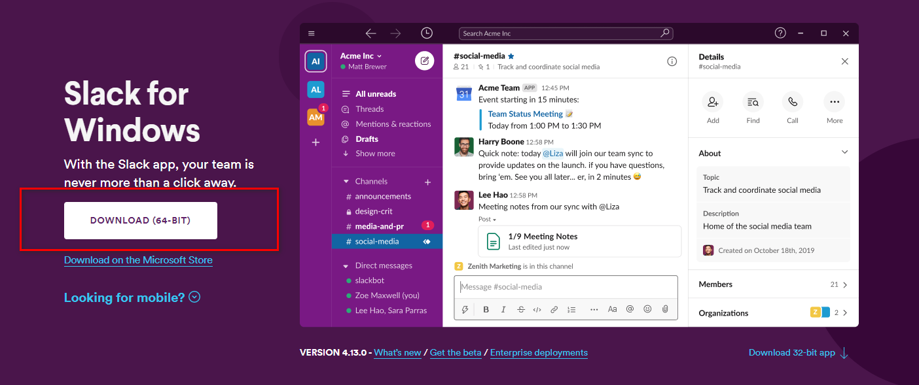

Bước 2: | Check mail, giảng viên sẽ mời bạn vào kênh Slack của lớp, click vào đường dẫn trong mail.


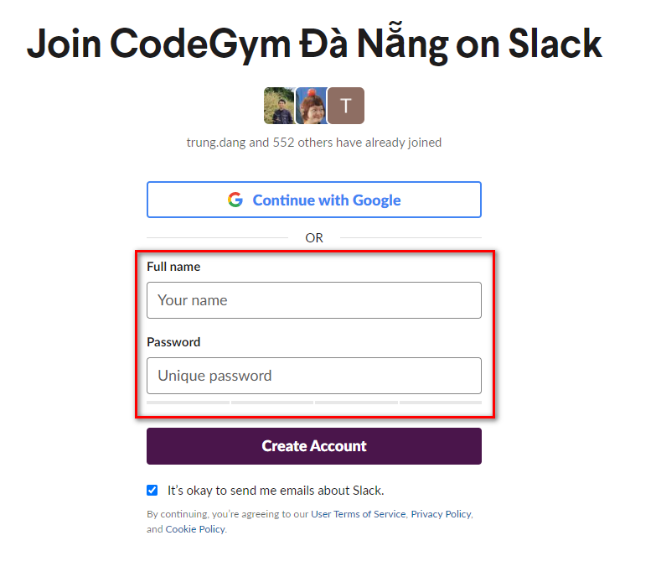

Full name đặt theo format:
[Tên lớp]-[Họ và tên có dấu]
ví dụ:
C0421G1-Đặng Chí Trung

Bước 3: Click "Create account". Sẽ chuyển hướng đến một trang web mới
 | Lưu ý chọn "Open Slack" để mở Slack bằng ứng dụng đã cài ở bước 1

Change Language
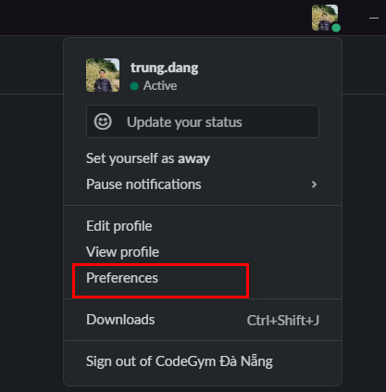
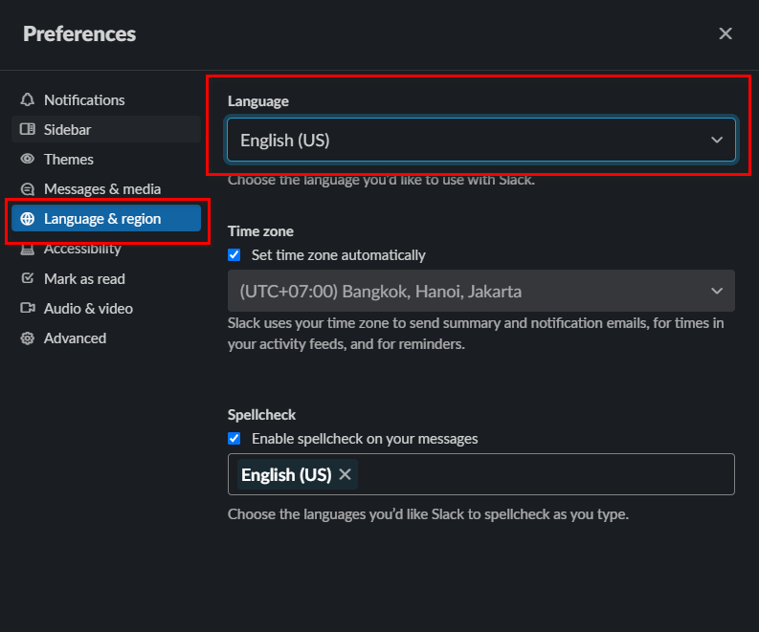
Tại giao diện ứng dụng Slack, các click vào avatar, chọn "Preferences"
Chọn ngôn ngữ lại giống hình bên phải

Rename
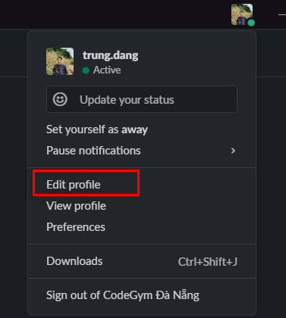
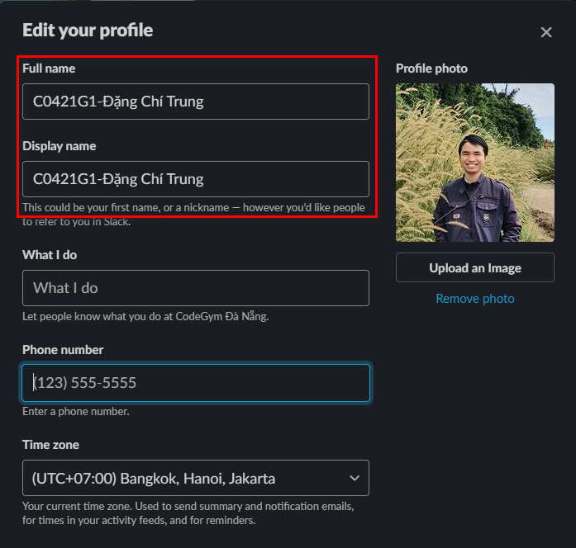
Hướng dẫn đổi tên Slack | => Các bạn nhớ đặt đúng tên C0422G1 - Tên Học Viên ( tên lớp trong hình chỉ là demo )

Reply to thread
